WI FORMATE
ONKAR ENGINE & GENERATOR (P) LIMITED

प्रोडक्ट नाम | वॉटर हीटर अमिका | Work Instruction |  |  |  | हस्ताक्षर | सुपरवाइज़र | इंजीनियर | मैनेजर
डॉक्यूमेंट नंबर | OM/WI/08
इफेक्टिव डेट | 24.10.18
कार्य निर्देश
रेविजन नंबर | 0
ऑपरेशन नंबर | 70
कार्य का नाम : टैंक की लीकेज टेस्टिंग |  |  |  |  | विभाग :टेस्टिंग
व्यवस्थित दृष्टिकोण |  |  | नं. | कार्य प्रणाली | नं. | 5S |  | सेफ्टी इंस्ट्रक्शन
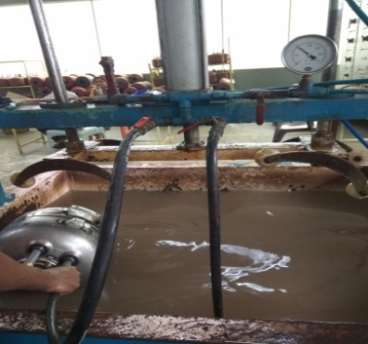 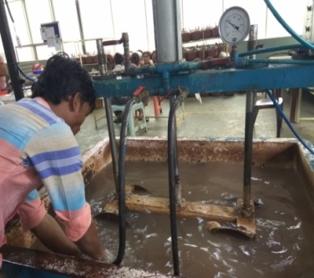 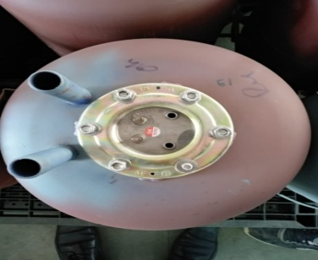 |  |  | 1 | सर्वप्रथम अपने आस पास के कार्य स्थल को साफ़ करे I | 1 | कार्यस्थल साफ सुथरा रखें। |  | USE | NOT USE
 |  |  | 2 | कार्य शुरू करने से पहले सुनिश्चित करे की टैंक में पिछला कार्य सही हुआ है की नही। | 2 | कार्यस्थल पर आवश्यक सामान ही रखें।
 |  |  | 3 | टैंक की लीकेज टेस्टिंग करने के लिए सबसे पहले टैंक में रबर वॉशर लगा के चेक नट टाइट करें! पाइप कसने के बाद टैंक को (CLASS -I :-150 PSI, CLASS -II :-90 PSI) प्रेशर दे कर हवा के प्रेशर से टैंक साफ़ कर / टैंक की लीकेज टेस्टिंग के बाद सुनिश्चित करे की टेस्टिंग सही से हुआ हो और कही से लीकेज न हो / | 3 | टूल, गेज आदि को निर्धारित स्थान पर रखें।
 |  |  | 4 | प्रेशर टेस्टिंग करते समय ध्यान रखे की CLASS -1:-150 PSI, CLASS -2 :-120 PSI प्रेशर पर टेस्ट करे ! OK टैंक पे DATE और SIGN करें/ शुरू के 2 पीस क्वालिटी इंस्पेक्टर से चेक करा कर काम शुरू करे / | 4 | टूल, गेज आदि सामान को गैंगवे पर ना रखें।
 |  |  | 5 | टैंक को अगले ऑपरेशन(कार्य) के लिए बढ़ा दें / | 5
प्रमुख नियत्रण बातें |  |  |  | पार्ट्स | नं. | विभाग :
Contents/ Spec. | Frequencey | Contents/ Spec. | Frequencey
टैंक में ग्लास कोटिंग टुटा न हो | 100 दृस्य |  | 100 दृस्य |  | 1 | 
 | 100 दृस्य |  |  |  | 2
Note :-(1)- समझ न आने या किसी भी परेशानी में सुपरवाइजर से संपर्क करें।
(२)- रिवर्क करने के लिए सुपरवाइजर से निर्देश लें।
हमारी प्राथमिकता - सुरक्षा , गुणवत्ता व उत्पादतकता

